資料１）原因調査工程フロー
資料１）着色原因推定「ATBCブロックフロー」

 | クエン酸 |  |  |  | n-BuOH |  |  | 濃硫酸
原料受け入れ
 | 空輸 | ZT-127＋ZF-18 |  |  | 地下タンク 貯蔵 | TT-08 |  | 地上タンク 貯蔵 | TT-03

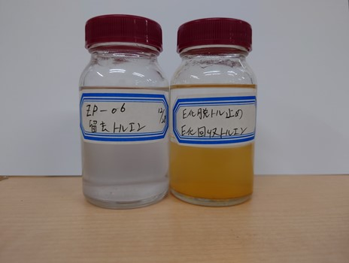
 | 一時貯蔵 | ZT-126

 |  |  |  |  |  | ZK-02
 |  |  |  |  |  |  |  |  |  | ZT-40
 |  |  |  |  | ｴｽﾃﾙ化反応 仕込み |  |  | 回収n-BuOH

エステル化
 |  |  |  |  |  |  |  |  |  |  | 新トルエン

 |  |  |  |  | 昇温 |  |  |  |  | ZT-51
 |  |  |  |  |  |  |  | 回収ﾄﾙｴﾝ(E化)
 |  |  |  |  | エステル化 脱水反応 |  |  |  |  |  |  |  |  | 回収トルエン抜き出しドラムの錆により汚染。
副原料調合
 |  |  |  |  |  |  |  |  |  |  |  |  |  | 非定常にて抜き出し後、洗浄を実施。
 |  |  |  |  |  |  |  | 着色有り |  |  |  |  |  | 洗浄後、新トルエン仕込み。
 | 精製水 |  | 炭酸ソーダ |  | 冷却 |  |  | アセチル化槽移送後、空
 |  |  |  |  |  |  |  | 洗浄を実施する。
 |  |  |  |  | 中和
 |  |  | 混合・溶解
 |  |  | ZK-26

 |  |  |  |  | 静置
 |  |  |  |  |  |  |  |  |  | ZT-41
 |  |  |  |  | 分離 |  |  | 中和分離水 |  |  |  |  | ZN-13
ブタノール回収
 | 精製水 |  | 並塩 |  |  |  |  |  |  |  |  | n-BuOH 蒸留回収 |  | 排水

 |  |  |  |  | 洗浄
 |  |  | 投入・溶解

 |  |  |  |  | 静置

 |  |  |  |  | 分離 |  |  | 洗浄分離水

 |  |  |  |  |  | ZK-03

 |  |  | 濃硫酸 |  | 濃縮 トルエン回収 |  |  |  |  | ZT-51
 | 無水酢酸 |  |  |  |  |  |  | 留去ﾄﾙｴﾝ(E化)
 |  |  | 地上タンク 貯蔵 | TT-03
 | 地下タンク 貯蔵 |  |  |  | ｱｾﾁﾙ化反応 仕込み
 |  |  |  |  |  |  |  | 留去トルエン、着色有り。
 | TT-06 |  |  |  |  |  |  | 脱トル後、非定常にて抜き出し。
 |  |  |  |  |  |  |  | 抜き出し後、釜洗浄。
アセチル化
 |  |  |  |  | ｱｾﾁﾙ化反応
 |  |  |  |  |  |  |  |  |  |  | 新トルエン
 |  |  |  |  |  |  |  |  |  |  |  |  |  | 回収トルエン抜き出しドラムの錆により汚染。
 |  |  |  |  | 希釈 |  |  |  |  | ZT-52 |  |  |  | 非定常にて抜き出し後、洗浄を実施。
 |  |  | 24%-NaOH |  |  |  |  | 回収ﾄﾙｴﾝ(A化) |  |  |  |  |  | 洗浄後、新トルエン仕込み。

 |  |  | 地上タンク 貯蔵 | ZT-19
 |  |  |  |  | 酢酸抽出① |  |  |  |  | ZT-41
 | 精製水 |  |  |  |  |  |  |  |  |  |  | 回収酢酸 |  | 地下タンク 貯蔵 | ローリー 出荷

 |  |  |  |  | 静置 |  |  |  |  |  | 新酢酸ブチル

酢酸回収
 |  |  |  |  | 分離 |  |  | 中和分離水 |  |  |  |  | ZK-09
 | 精製水 |  | 並塩 |  |  |  |  |  |  |  |  | 酢酸 回収工程 |  | 排水

 |  |  | 投入・溶解 |  | 酢酸抽出②

 |  |  |  |  |  |  |  |  |  |  |  | 釜残
 |  |  |  |  | 静置

 |  |  |  |  | 分離 |  |  | 抽出分離水
 | 精製水 |  | 炭酸ソーダ

 |  |  | 混合・溶解 |  | 中和
 |  |  | ZK-26

 |  |  |  |  | 静置
 |  |  |  |  |  |  |  |  |  | ZT-41
 |  |  |  |  | 分離 |  |  | 中和分離水
 | 精製水 |  | 並塩 |  |  |  |  |  |  |  |  |  |  | 排水

 |  |  | 投入・溶解 |  | 洗浄

 |  |  |  |  | 静置

 |  |  |  |  | 分離 |  |  | 洗浄分離水

 |  |  |  | ZT-71

 |  |  | 濃縮原液
 |  |  |  |  |  |  | ZK-17

 |  |  |  |  | 減圧濃縮 |  |  |  |  | ZT-52
 |  |  | 1/2ずつ処理 |  |  |  |  | 留去ﾄﾙｴﾝ(A化)

 |  |  | ZT-108

 |  |  |  |  | 低沸留去 |  |  |  |  | ZT-32
 |  |  | 精製水 |  |  |  |  | 留去水 |  |  |  |  |  | 排水

仕上げ

 |  |  |  |  |  |  | ZK-16 | 休転工事にて、コンデンサーの工事有り。
 |  |  |  |  | 脱色攪拌 |  |  | アセチル化槽同様に、留去トルエンに着色が懸念される為、
 |  |  | 脱色用活性炭 |  |  |  |  | 焚き上げ洗浄を行う。

 |  |  |  |  |  |  | ZF-03
 |  |  |  |  | 濾過 |  |  | 濾過残渣 |  |  | 産廃(汚泥)

 |  |  |  |  | チェックタンク | ZT-15

 |  |  |  |  | 地下タンク | TT-14

 |  |  |  |  | 地上タンク | TT-02

 |  |  |  |  | 製品(ATBC)

 |  |  |  |  | 出荷

資料２）非定常作業
資料２）非定常作業検討「ATBC着色トラブル救済対応」

 |  | 新規非定常、
1.各槽の状況 |  | 2.今後の対応
① | エステル化槽 | ① | エステル化槽
 | エステル化工程終了後、空。（R.No.2212001） |  | 今後の対応として、精製水にて焚き上げ洗浄を行う。
 | 回収トルエンに錆と思われる着色有り。分離上層に着色有り。 |  | 12/29：休転工事前の非定常釜洗①（非定常期間延長）を実施し、釜、コンデンサーの洗浄を行う。
 |  |  | 洗浄後の釜残液は、ダイライトタンク移送し、産廃とする。
 |  |  | 非定常釜洗①の前に、精製水200Lで振り掛け洗浄。（並塩ホッパーより仕込み）
② | アセチル化槽
 | R.No.2212001を受け入れ後、脱トルを立ち上げ。留去直後より、留去トルエンがピンク色の |  | ※洗浄効果は槽内にてウエスでふきあげ確認。だめなら槽内にてふきあげ洗浄継続。(非定常、槽内準備)
 | 着色有り。冷却後、停止中。

 |  | ② | アセチル化槽
③ | 脱トル槽 |  | 12/28前夜金：定常操作にて、脱トル工程を実施する。留去液の色の経時変化を確認。
 | 休転工事後、釜のみ洗浄実施。コンデンサーは、洗浄未実施。 |  | 冷却後、脱トル後終了液は、非定常作業にて抜き出す。（新規非定常、夜間作業含む） | 作成：甲斐
 | 低沸時の電磁弁切り替えを実液にて確認できていない。 |  | 抜き出し後、休転工事前の非定常釜洗①を実施。洗浄の終点は、留去水に着色が見られなくなるまで。
 |  |  | 非定常釜洗①の前に、精製水200Lで振り掛け洗浄。（並塩ホッパーより仕込み）
④ | 回酢槽 |  | ※洗浄効果は槽内にてウエスでふきあげ確認。だめなら槽内にてふきあげ洗浄継続。(非定常、槽内準備)
 | 休転工事後、釜のみ洗浄実施。コンデンサーは、洗浄未実施。
 | 休転工事にて、コンデンサーの工事は無し。

⑤ | 回収トルエンタンク（ZT-51、52） | ③ | 脱トル槽
 | 両タンク、錆と思われる着色有り。 |  | 休転工事前の非定常釜洗①の精製水洗浄を行い、釜、コンデンサーの洗浄を行う。
 | 全量抜き出し後、洗浄の必要有り。 |  | 釜、コンデンサーの洗浄と電磁弁切り替えの試運転を兼ねる。（新規非定常、夜間作業含む） | 作成：児山

⑥ | 原料関係 | ④ | 回酢槽
 | 現段階で、発注の必要が有るのは、新トルエン40ドラム(最短１月１３日)。 |  | 今トラブルによる対応は無し。
 | ブタノール等は、必要無し。

 |  | ⑤ | 回収トルエンタンク（ZT-51、52）
 |  |  | 全量抜き出し後、精製水洗浄、新トルエン仕込みを実施。（新規非定常、夜間作業含む） | 作成：上杉、児山
 |  |  | 洗浄後、槽内にて内部拭き上げ、水張試験。サイドマンホールは、企業にて締結。（工事依頼）
 |  |  | E化トルエンタンク(ZT-51)からZK-02仕込みライン(流量計含み)の洗浄検討(ZK-02に入れない)。(非定常)
 |  |  | 抜出トルエンは鉄ドラムに抜くと腐食リスクがあるので、管理室にSUSリースドラム又は、新鉄ドラム抜出早急な廃棄を計画を相談。

 |  | ⑥ | 原料関係
 |  |  | 管理室へ、新トルエンの最短入荷日1/13～18。
 |  |  | 18日入荷想定にて生産シミュレーション実施。
 |  | ⑦ | 産廃
 |  |  | ①、②、③、⑤の洗浄水は、ダイライト、地下ピット経由で、TT-12、13に移送。
 |  |  | ※各槽洗浄後は、メンブランチェックを行う。

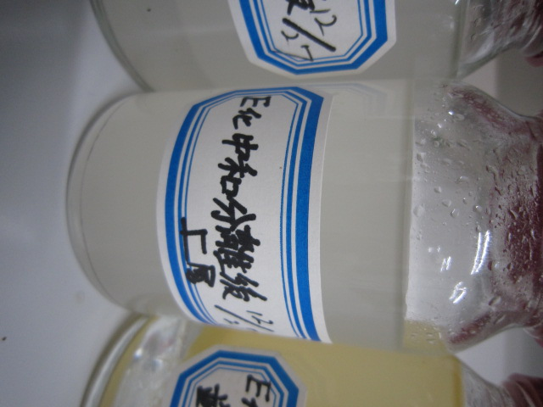
 |  | ⑧ | その他確認事項。
 |  |  | 水洗にて有機層が着色した原因が不明。
 |  |  | ・並塩を精製水にて溶解し着色するか確認。
 |  |  | ・重ねて、右サンプルに並塩水溶液を入れて着色するか確認。
 |  |  | ・E化反応槽攪拌オイルの減少がないか確認。
 |  |  | ・E化留去ホルダー液サンプル確認。着色物確認。

 |  | ⑨ | 立ち上げ時の注意事項
 |  |  | ZT-33分離ホルダーが空なので、新トル仕込みを忘れない。

フロー図
50A-VENT-B50

80A-Vac-B50
50A-VENT-B50

65A-ｸｴﾝ酸-B50
ZF-18
ｸｴﾝ酸空気輸送機
中和ピット
TP-102
STM
25A
STM
50A--B50
ZT-59
50A-VENT-B50
25A
25A
25A
25A
25A
ZT-41
ZT-37
ZK-26
25A
ZT-40
ZT-53
濃硫酸ﾀﾝｸ
WW
回収BuOH計量槽
ZK-03
中和ピット
軽灰溶解槽
FE
FQC
ZT-55
ZP
ZP
ZT-94
25A-BuOH-B50
WCR
新回収ﾄﾙｴﾝﾀﾝｸ
ZK-16
ZT-51
FE
FQC
ZN-05
80A-Vac-B50
65A-ｸｴﾝ酸-B50
25A-H2O-B50
ZP30
ZP30
E化反応コンデンサー
ZK-17
WC
ZT-71
ZP-30
50A--B50
ZT-41
FE
ZP16
FQC
40A×25A
ZP16
25A-H20-B50
FQC
40A×25A
N2
25A-H20-B50
ZT-126
ZT-33
ZT-07
屋外
ZP185
ｸｴﾝ酸ホッパー
分離ホルダー
40A-VENT-B50
1ﾄﾝ用
ZX-06
ZP185
FE
10A--B50
40A--B50
N2
ZT-128
ホイスト
PI
E化並塩ホッパー
25A-H20-B50
ZK02A
N2
スクラバー
40A-H20-B50
40A-H20-B50
25A-BuOH-B50
25A--B50
25A
PI
ZK02B
BRR
ZT-125
STM
ZK-02
WCR
循環ｴｱｸｰﾗｰ
クエン酸送り元ホッパー
40A
40A
40A--B50
25A--B50
25A--B50
25A
100A×80A
N2
LG
PI
ZD-02
80A
ZT-127
ZP185
ZK-02
BuOH回収水タンク
ｴｽﾃﾙ化槽
25A
50A
100A×65A
65A
ZK-03
25A
32A×25A
25A
BR
ZP-236
65A
ZP-185
ZT-103
ZF-18用真空ポンプ
BuOH回収水移送ポンプ
25A--B50
100A-PRO-B50
WC
PI
50A-VENT-B50
ZP03
PI
ZP02
25A
25A
WW
80A--B50
80A×40A
40A-BuOH-B50
40A
ZP-03
ZP-02
ZP-16
E化移送ポンプ
分離水移送ポンプ
BuOH移送ポンプ

TT-08

ブタノールタンク

写真

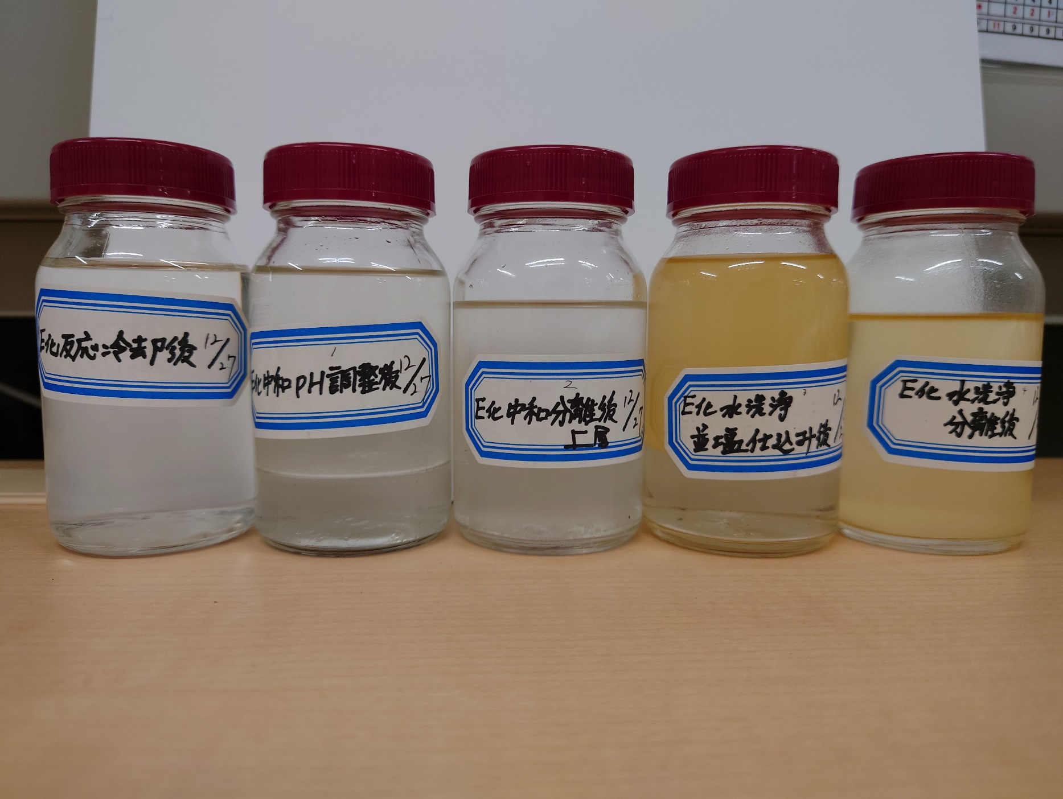
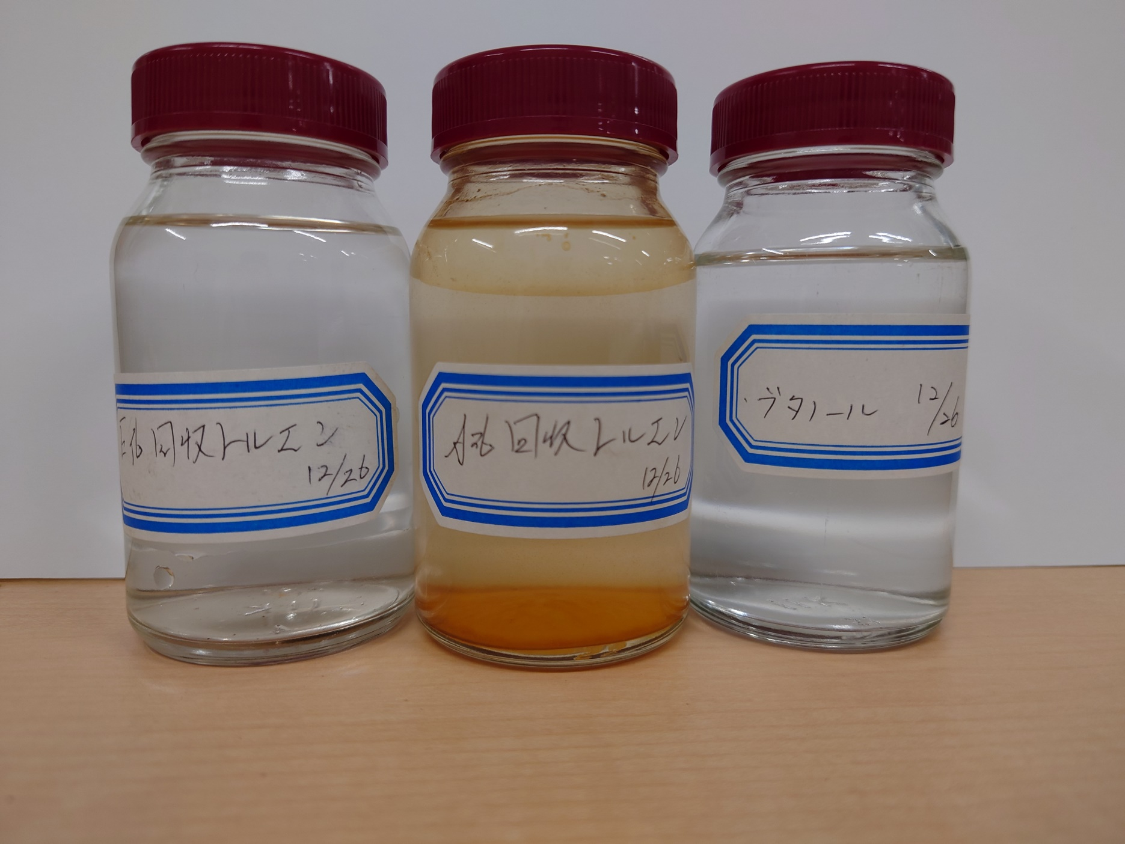

①
②
③
④
⑤
A

流量計ｽﾄﾚｰﾅｰ
ＡＴＢＣ Ｅ化回収トルエンストレーナー写真
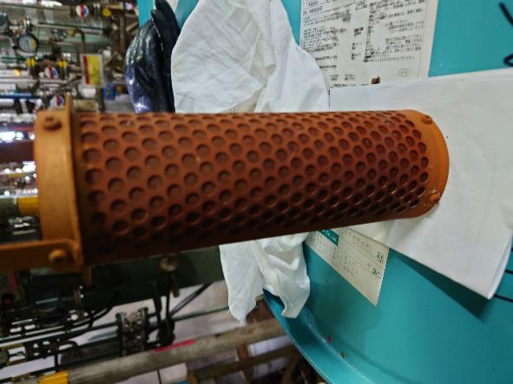
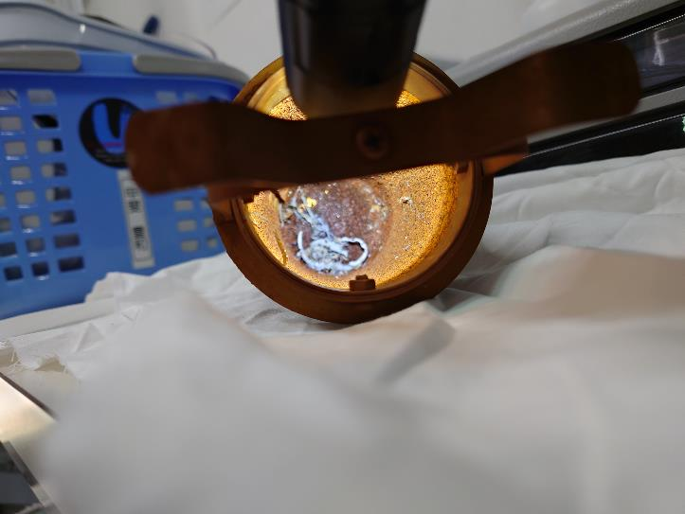
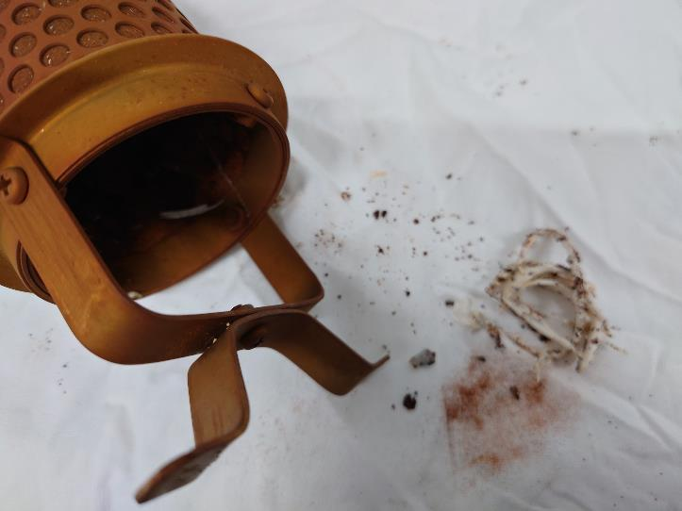

ｼﾘｺﾝ
ｼﾘｺﾝ？
ｼｰﾙﾃｰﾌﾟ

錆

 |  | ②内側 | ③堆積物
 | ①外側

着色対応E化
文書管理番号：－ |  |  | 文書名：エステル化回収トルエン着色による異常対応 |  |  | 改訂番号: | 1.0 | 制定日 | 2023-01-05 |  |  | 頁数 | １/7
工程名 | 条件基準 |  |  | 操作基準(手順) |  |  |  |  | 留意点
 | 項 目 | 設定条件 | 運転管理幅
エステル化回収トルエン着色による異常対応（ZT-51） |  |  |  | ①.使用設備 |  |  |  |  | ・作業を始める前に取扱い物質をSDSにて確認。（回収トルエン）（新トルエン）
 |  |  |  |  | ZT-51：E化回収トルエンタンク容量（６０００L） |  |  |  | ・ﾌﾛｰｼｰﾄと現場設備・ﾗｲﾝ・ﾊﾞﾙﾌﾞ開閉状況を追って確認する。
 |  |  |  |  | ZT-52：A化回収トルエンタンク容量（６０００L） |  |  |  | ・作業時は保護具(顔面ｼｰﾙﾄﾞ・ガスマスク（有機溶剤用）ﾀﾞｲﾛｰﾌﾞ手袋)選
 |  |  |  |  | ZT-01：１F精製水貯蔵タンク |  |  |  | 択して着用。
 |  |  |  |  | ZT-39：２F精製水貯蔵タンク |  |  |  | ・保護手袋の使用時には使用前に破れ等の有無の確認を行う。
 |  |  |  |  | ZP-30：E化回収トルエン移送ポンプ（渦巻式ポンプ） |  |  |  | ・全ての操作について基本行動ﾏﾆｭｱﾙを遵守。
 |  |  |  |  | ZP-31：A化回収トルエン移送ポンプ（渦巻式ポンプ） |  |  |  | ・ﾊﾞﾙﾌﾞ操作は、一つ一つ確実に指差呼称を行い操作する。
前回の非定所を日付変更にて運用
 |  |  |  |  | ZT-23：トルエン分離タンク容量（２０００L）※二つ割なので容量1300L
 |  |  |  |  | ※（以下”機番”で設備を表記する。） |  |  |  | ・異常時は、直ちに職長へ連絡する。
 |  |  |  |  |  |  |  |  | ・ホース、フレキ、台秤運搬時は、木製パレット又はプラパレットに乗せ
 |  |  |  |  |  |  |  |  | フォークリフトを使用し運搬を行う。
 |  |  |  |  |  |  |  |  | ・新トルエン抜き出しドラム品は出北倉庫よりフォークリフトにて運搬する。
 |  |  |  | ②.使用工具 |  |  |  |  | ・3Fフロアーにドラム等運ぶ際は、３工場ラックリフターを使用する。
 |  |  |  |  |  |  |  |  | ・３工場ラックリフター最大積載量750ｋｇ。
 |  |  |  |  | スパナ
 |  |  |  |  | マイナスドライバー
前回の非定所を日付変更にて運用
 |  |  |  |  | ホースバンド
 |  |  |  |  | 精製水仕込み用ホース
 |  |  |  |  | 鉄ドラム×４０本
 |  |  |  |  | トルエン抜き出し用フレキ
 |  |  |  |  | 台秤
 |  |  |  |  | ドラムレンチ
 |  |  |  |  | SP
 |  |  |  |  | ライト
休転前に実施した回収トルエンタンク養生と同じ内容です。休転前に指摘があった部分と今回指摘があった部分は修正済み

 |  |  |  | ※全操作一貫して階段を使用し作業エリアに移動するのでエリア移動時は階段昇降リスクが有。
 |  |  |  | また、バルブハンドルを使用し、ボール弁を開閉する作業時リスク有。
 |  |  |  | ほとんどの作業項目で発生するので下記に記載し以降は労働安全RAには記載しない。
 |  |  |  | 回収トルエン着色による異常対応非定常作業識別No.0６ リスクレベル D-1 （階段昇降）
 |  |  |  | 回収トルエン着色による異常対応非定常作業識別No.0８ リスクレベル D-1 （バルブハンドル）

文書管理番号：－ |  |  | 文書名：エステル化回収トルエン着色による異常対応 |  |  | 改訂番号: | 1.0 | 制定日 | 2023-01-05 |  |  | 頁数 | 2/7
工程名 | 条件基準 |  |  | 操作基準(手順) |  |  |  |  | 労働安全 RA評価 | 引火爆発 | 安全作業の急所
 | 項 目 | 設定条件 | 運転管理幅
エステル化回収トルエン着色による異常対応（ZT-51） | 準備 |  |  | E,A回収トルエン抜き出し前準備
 |  |  |  | 1.E・A化回収トルエン抜き出し用鉄ドラム（４０本)を増３工場１Fまでフォークリフトで運搬準備する。 |  |  |  |  | No.7
 |  |  |  | 2.ドラム計量用台秤とドラムポーターを３工場１Fに準備する。
 |  |  |  | 3.増３工場１Fにある回収トルエン抜き出し用バルブAのBFをスパナでボルトナットを取り外し、トルエン |  |  |  |  | No.1、2 |  | E化回収トルエンタンク液面５０％
 |  |  |  | 抜き出し用フレキをスパナでボルトナットを取り付ける。 |  |  |  |  |  |  | （作業前）約３０００L在中
 |  |  |  | 4.ドラム計量用台秤に鉄ドラムを乗せ、大栓をドラムレンチで外し、トルエン抜き出し用フレキをセットする。 |  |  |  |  | No.12
 |  |  |  | 5.ドラム口はスクラバーにて吸引を行い、作業者はガスマスク（有機溶剤用）着用(N2置換50L/min ６min） |  |  |  |  |  |  | 鉄ドラムは塗装されているのでワイヤー
 |  |  |  | ※N2パージはクエン酸ホッパー横にあるN2ノズルの使用し50L/minで6分以上行う。 |  |  |  |  | No.9 |  | ブラシにて表面を削りアースを行う。
前回の非定所を日付変更にて運用
 |  |  |  | 6.ZT-51E化トルエン抜き切り替えバルブ③全閉、ZT-52A化トルエン抜き切り替えバルブ⑦が全閉になってい
 |  |  |  | る事を目視にて確認する。
 |  |  |  | 7.増３工場３FのZT-51液抜き出しバルブ②とZT-52液抜きバルブ⑥が常時開になっている事を目視にて
 |  |  |  | 確認する。
 |  |  |  | 6.増３工場２FのZT-51E化トルエンタンク液抜きバルブ①、ZT-53A化トルエンタンク液抜きバルブ⑤全閉 |  |  |  |  |  |  | トルエン抜き出しバルブAを開けた際に
 |  |  |  | E化回収トルエン抜き出し作業 |  |  |  |  |  |  | フレキより液漏れが無いことを目視で確認
 |  |  |  | 1.増３工場２FのZT-51E化トルエン抜き切り替えバルブ③を全開にする。
 |  |  |  | 2.増３工場１Fに準備したトルエン抜き出しバルブAを全開にし、トルエン抜き出し用フレキの手元バルブ④を1/2 |  |  |  |  | No.4.9 | Step 1.2 | 鉄ドラムは塗装されているのでワイヤー
 |  |  |  | ゆっくり開け、E化回収トルエンを鉄ドラム内に抜き出す。 |  |  |  |  |  |  | ブラシにて表面を削りアースを行う。
 |  |  |  | 3.ドラム抜き出し用台秤で１７０ｋｇ増加を確認後、トルエン抜き出し用フレキの手元バルブ④を全閉する。 |  |  |  |  | No.5 |  | 抜出しドラムには間違え防止の為【E化】の
 |  |  |  | ※オーバーフロー対策として、台秤の分銅は予め170kg－10kgにして分銅が上がったらバルブを1/2に絞る事。 |  |  |  |  |  |  | 表示を忘れない事。
 |  |  |  | 4.充填後の鉄ドラム大栓をドラムレンチを使用ししっかりと閉め、アース及びスクラバーを取り外し充填 |  |  |  |  | No.12
 |  |  |  | したドラムは、ドラムポーターにてパレットまで移動し、パレッティングする。 |  |  |  |  | No.5 |  | １パレットに乗せれるドラム数は４本
 |  |  |  | 5.次回充填用の鉄ドラムを準備する。前準備操作４、５を行う。
 |  |  |  | 6.E化回収トルエン抜き出し作業手順２～５を繰り返し行いE化回収トルエンがフレキより出なくなるまで |  |  |  |  | No.4.9
 |  |  |  | トルエン抜き出し作業を行う。
 |  |  |  | 7.E化回収トルエンが出ない事を確認後、抜き出しバルブAと抜き出し用フレキ手元バルブ④を全閉にする。 |  |  |  |  |  | Step 1.2
 |  |  |  |  |  |  |  |  |  |  | 倉入り倉出し連絡所に液量を記載する。
 |  |  |  | 8.増３工場２FのE化トルエンタンクデジタル液量と増３工場４F計装室内No.03計装盤にあるE化回収
 |  |  |  | トルエンタンク量が空になっている事を目視で確認する。 |  |  |  |  |  |  | １D/M当たりN=１７０ｋｇ
 |  |  |  | ※トルエン抜き出しフレキはA化回収トルエン抜き出し作業で使用するので片付けは不要。
 |  |  |  | 9.抜き出した回収トルエンは出北危険物倉庫にリフトで運搬を行う。 |  |  |  |  | No.7
 |  |  |  | E化回収トルエンタンク水張り前準備
 |  |  |  | 1.ZT-51バルブBとZT-52バルブCが全閉になっている事を目視で確認 |  |  |  |  |  |  | 各タンク上部バルブB、CはBF止めされ
 |  |  |  | 2.精製水仕込み用ラインを作成する為、ZT-51タンク上部バルブBのBFをスパナでボルト、ナットを取り外し、 |  |  |  |  | No.1.11 |  | ていて未使用バルブ。
 |  |  |  | ノズル付きフランジをスパナを使用し取り付ける。
 |  |  |  | 3.新増３工場３Fの手洗い場にある精製水バルブ⑧のノズル部分とZT-51に取り付けを行ったノズル付きフランジ |  |  |  |  | No.13 |  | ﾎｰｽは径の2倍以上を差し込む。
 |  |  |  | に精製水ホースを取付け、ホースバンドにて固定する。

文書管理番号：－ |  |  | 文書名：エステル化回収トルエン着色による異常対応 |  |  | 改訂番号: | 1.0 | 制定日 | 2023-01-05 |  |  | 頁数 | 3/7
工程名 | 条件基準 |  |  | 操作基準(手順) |  |  |  |  | 労働安全 RA評価 | 引火爆発 | 安全作業の急所
 | 項 目 | 設定条件 | 運転管理幅
エステル化回収トルエン着色による異常対応（ZT-51） | 準備 |  |  | E化回収トルエンタンク洗浄
 |  |  |  | 1. 3工場１F工程パネル室内にあるMPプラント計装盤パネルにてZT-01とZT-39内の精製水量を
 |  |  |  | 目視にて確認を行う。
 |  |  |  | 2. 3工場共通設備での精製水仕込みポンプとラインを使用するので増３工場３F屋外の精製水仕 |  |  |  |  |  |  | 他工程が精製水使用している時は、
前回の非定所を日付変更にて運用
 |  |  |  | 込み操作盤に他工程が使用していない事を連絡して確認する。 |  |  |  |  |  |  | マグネットで使用工程を表示してます。
 |  |  |  | 3.増３工場３F屋外精製水仕込み盤のカウンターにて5900Lをセットしスタートボタンを押す。
 |  |  |  | 4.精製水ポンプ起動後、増３工場屋外精製水仕込みカウンターが変動しない事を目視確認する。 |  |  |  |  |  |  | カウンターの変動がある場合は他工程使用の
 |  |  |  | 5.新増３工場３F手洗い場にある精製水バルブ⑧とZT-51上部バルブBを順に開けZT-51内に精 |  |  |  |  |  |  | バルブが開になっているので、停止して確認する。
 |  |  |  | 製水を仕込む。
 |  |  |  | 6.増３工場３F屋外精製水仕込みカウンターが5900Lになって停止している事と、増３工場４F計装
 |  |  |  | 室内にある計装盤No.03E化トルエンタンク液面計にて5900L仕込みが終了している事を確認する。
 |  |  |  | 7.仕込み完了後、新増３工場３F手洗い場にある精製水バルブ⑧とZT-51上部バルブBを順に閉める。 |  |  |  |  | No.11
 |  |  |  | 8 .ZP-30サクションバルブ⑨全開、デリベリバルブ⑩全開、E化回収トルエン循環バルブ⑪を全開にする。
 |  |  |  | 9. ZP-30の手元スイッチをONにし、ポンプを起動させ１時間ZT-51内を循環させる。
 |  |  |  | 10.循環終了後、ZP-30の手元スイッチをOFFにしZP-30サクションバルブ⑨、デリべりバルブ⑩、循環 |  |  |  |  |  |  | ZTー２３洗浄水排水は通常工程での操作
 |  |  |  | バルブ⑪全閉にする |  |  |  |  |  |  | 通り排水バルブを開け旧中和ピットに排水
 |  |  |  | 11.ZT-51E化トルエンタンク水抜きバルブ①を開け、ZT-23に洗浄水を受け入れる。（約500L）
 |  |  |  | 12.ZT-23内に受け入れ後、ZT-51水抜きバルブ①を全閉にする。 |  |  |  |  |  |  | ZT－２３容量は1300Lなのでオーバーフローしな
 |  |  |  | 13.ZT-23内液を30分静置させ、トルエンと洗浄水を分離させZT-23排水バルブHを1/2開にし旧中和ピットに排水を行う。 |  |  |  |  |  |  | い様に注意する。（液面Hにてアラーム有）
 |  |  |  | 14.排水終了をZT-23タンクルッキング部分より目視で確認を行い、ZT-23排水バルブHを全閉にする。 |  |  |  |  |  |  | ZT－２３は720Lで排水が停止する。
 |  |  |  | 15.E化回収トルエンタンク洗浄手順11～14を繰り返し行い、ZT-51E化回収トルエンタンク水抜きバルブ①下に
 |  |  |  | あるルッキングより洗浄水が出なくなるまで繰り返し、ZT-51内を空にする。
 |  |  |  | 16.洗浄液抜き出し完了後、新増３工場３Fの手洗い場にある精製水バルブ⑧のノズル部分とZT-51上部
 |  |  |  | バルブBに取り付けを行ったノズルから精製水ホースをマイナスドライバーを使用しホースバンドを緩め、 |  |  |  |  | No.11.13
 |  |  |  | ホースを抜く。
 |  |  |  | 17.精製水仕込みホース内に残液があるので勾配を付け、新増3工場３F手洗い場にある排水溝方向に精製水
 |  |  |  | が抜ける様にし、ホース内の精製水を全量抜き出す。
 |  |  |  | 18. ZT-51上部バルブB部分よりノズル付きフランジをスパナにてボルト、ナットを緩め、BFをスパナにて取り付ける。 |  |  |  |  | No.11.13
 |  |  |  | E化回収トルエンタンクSP挿入、タンクサイドマンホール取り外し
 |  |  |  | 1.ZT-51のN2パージ用ラインバルブE、Dを全閉にし、ZT-51上部N2ラインのフランジのボルトナットをスパナ |  |  |  |  | No.1.11
作業禁止
 |  |  |  | にて取り外しフランジ間を開放し縁切りを行う。
 |  |  |  | 2.ZT-51上部にあるZP-43受け入れライン、ZP-06受け入れライン、自己循環ライン、均圧ラインのフランジ部分 |  |  |  |  | No.1.11
 |  |  |  | のボルトナットをスパナで緩めSPを挿入しその後ボルトナットを締める。
 |  |  |  | 3.ZT-51が空である事をZT-51横レベル計にて再度目視確認する。
 |  |  |  | 4.ZP-30サクションバルブ⑨とZT-51液抜き出しバルブ②フランジのボルトナットをスパナにて緩めSPを挿入しその後 |  |  |  |  | No.1.14
 |  |  |  | ボルトナットを締める。
 |  |  |  | ※残液がある可能性があるのでフランジ部分をビニールで覆い作業する事。 |  |  |  |  |  |  | ※サイドマンホールを開放する際は必ず二人
 |  |  |  | 5.サイドマンホールのボルトナットをスパナにて取り外しサイドマンホールを開放する。 |  |  |  |  | No.1.15 |  | 作業とする。

文書管理番号：－ |  |  | 文書名：エステル化回収トルエン着色による異常対応 |  |  | 改訂番号: | 1.0 | 制定日 | 2023-01-05 |  |  | 頁数 | 4/7
工程名 | 条件基準 |  |  | 操作基準(手順) |  |  |  |  | 労働安全 RA評価 | 引火爆発 | 安全作業の急所
 | 項 目 | 設定条件 | 運転管理幅
エステル化回収トルエン着色による異常対応（ZT-51） | 準備 |  |  | E化回収トルエンタンク内部拭き取り作業
 |  |  |  | 1. E化回収トルエンタンク内部拭き取り作業は槽内作業となるので槽内許可書を運用し、送風機を使用する。 |  |  |  |  |  |  | 槽内作業の初回は係長の許可を確実に貰う事。
 |  |  |  | ※内部がトルエン臭がする為マスクを着用する事。（有機溶剤用） |  |  |  |  |  |  | 必ず2人作業とし、見張り人を付ける事。
 |  |  |  | 2.タンク底を目視で確認し、鉄紛及び異物等があった場合はウエスにてふき取りを行う。 |  |  |  |  | No.16
作業禁止
 |  |  |  | 3.タンク上部又は壁面に鉄紛又は異物が付着している場合は脚立及びモップを使用しふき取り作業を行う。 |  |  |  |  | No.16.17 |  | ふき取りで使用したウエスは水につけた後にウエス廃棄
 |  |  |  | 4.内部ふき取り終了後、ZP-30サクションバルブ⑨とZT-51液抜き出しバルブ②フランジのボルトナットをスパナ |  |  |  |  | No.1.11.14 |  | 場所に持って行く事。
 |  |  |  | にて緩めSPを取り外しZP-30サクションバルブフランジ部分にはテンストを挿入し |  |  |  |  |  |  | モップと脚立は緊急ピットで洗浄する事
 |  |  |  | その後ボルトナットを締める。
 |  |  |  |  |  |  |  |  |  |  | 精製水仕込み量は設備管理課に確認し、指定
 |  |  |  | E化回収トルエンタンク水張試験 |  |  |  |  |  |  | された量をZT-51に仕込む
 |  |  |  | 1.工事依頼にてサイドマンホールを取り付けた事を目視で確認し、水張テストを行って良い事を設備管理課に
 |  |  |  | 確認を行う。 |  |  |  |  |  |  | ※新トルエン仕込み作業はフロー図２を参照する事
 |  |  |  | 2.E化回収トルエンタンク洗浄手順の１～７を行いZT-51内に精製水を張る。 |  |  |  |  |  |  | 抜き出し前のZT-51液面が約50％
 |  |  |  | 3.水張テスト終了を設備管理課と企業とで確認する |  |  |  |  | No.6 |  | パレッティングしているドラムは1本ずつドラム
フロー図２参照
新トルエン仕込みリスク参照
 |  |  |  |  |  |  |  |  | No.4.11 |  | ポータにて降ろしラックリフターに運搬する事
 |  |  |  | 異物チェック
 |  |  |  | 1.E化回収トルエンタンク洗浄手順の⑧、⑨を行いZT-51内を循環する。
 |  |  |  | 2.1時間循環後、E化回収トルエンタンク手順⑩を行う。
 |  |  |  | 3.ZP-30サクションバルブ⑨フランジ下部にステンバットを準備しスパナにてボルトナットを緩め、 |  |  |  |  |  |  | テンストの異物除去はウエス又は精製水で行う事
 |  |  |  | テンストを取り外し、その後ボルトナットを締める。
 |  |  |  | 4.テンストに異物がついている場合は異物を取り除きZP-30サクションバルブ⑨フランジ部分をスパナ
 |  |  |  | にてボルトナットを緩め、テンストを挿入しその後ボルトナットを締める。
 |  |  |  | 5.異物チェック手順1～4を繰り返し行い異物が無くなるまで実地する。
 |  |  |  | 6.テンストに異物が付着しなくなったら、再度E化回収トルエン洗浄手順⑧、⑨を行いZT-51を循環する。
 |  |  |  | 7.1時間循環後、ステンバケツと1Lポリ容器を準備しZP-30サンプリング口より初留カット及び洗浄 |  |  |  |  |  |  | 初留カットを3L～5L行うこと。
 |  |  |  | 水のサンプリングを行う。
 |  |  |  | ８.初留カットした洗浄水は廃液ドラムに移し換えを行い、サンプリングした1Lポリ容器を分析室
 |  |  |  | に運搬する。
 |  |  |  | 9. ブフナ型ろ過機にて異物を確認する。※ブフナ型ろ過機使用する際は分析室に使用手順が
 |  |  |  | あるので使用する際は確認しながら作業ください。
 |  |  |  | １０.異物が５００ミクロンが0点で洗浄終了とする。
 |  |  |  | 11.ZT-51より精製水を抜く際はE化回収トルエン洗浄手順11～15を繰り返し行う。

文書管理番号：－ |  |  | 文書名：エステル化回収トルエン着色による異常対応 |  |  | 改訂番号: | 1.0 | 制定日 | 2023-01-05 |  |  | 頁数 | 5/7
工程名 | 条件基準 |  |  | 操作基準(手順) |  |  |  |  | 労働安全 RA評価 | 引火爆発 | 安全作業の急所
 | 項 目 | 設定条件 | 運転管理幅
エステル化回収トルエン着色による異常対応（ZT-51） | 準備
 |  |  |  | 新トルエン仕込み前作業
作業禁止
 |  |  |  | 1.出北倉庫より新トルエンドラム（20本)を増３工場１Fまでフォークリフトで運搬準備する。 |  |  |  |  | No.1
 |  |  |  | 2.ラックリフターでZT-51付近までドラムポーターを使用し運搬する。
 |  |  |  | 3.バルブ①～⑨が全閉で⑩⑪が開でN2流量が10L/minで流れている事を目視にて確認を行う。
 |  |  |  | 4.増３工場3FにあるZP-30循環ラインバルブ③BFを適正工具でボルトナットを取り外し、トルエン戻し用
 |  |  |  | フレキを取り付ける。 |  |  |  |  | No.8.10.12
 |  |  |  | 5.新トルエンドラムにアースを取り付け、スクラバーを準備しドラム口に準備を行う。 |  |  |  |  | No.8.10.12
 |  |  |  | 作業者はガスマスク（有機溶剤用）着用 |  |  |  |  |  |  | スクラバー吸引
 |  |  |  | 5.スクラバーでドラム小口を吸引し、新トルエンドラムの小栓を専用工具にて外し、N2パージ用 |  |  |  |  | No.3 | Step 3. | カプラーがカチッと音がしたこと、軽く引っ張り
 |  |  |  | カプラを取り付け接続する。 |  |  |  |  |  |  | 外れないことを確認する。
 |  |  |  | 6.スクラバーでドラム大口を吸引し新トルエンドラム大栓を専用工具で外す。
 |  |  |  | 7.N2ラインバルブ⑫を全閉、バルブ⑨を開にし、バルブ⑩でN2流量を30L/minに合わせる。
 |  |  |  | 8. 1分以上ドラムに窒素置換後を行い、新トルエンドラムにウェルデンポンプを差し込む。
 |  |  |  | 9.計空バルブAに計空ホース（カプラ式）を取り付けウェルデンポンプと接続を行う。
 |  |  |  | 新トルエン仕込み |  |  |  |  |  |  | 仕込み開始直後、フレキより液漏れが無いことを
 |  |  |  | 1.ZP-30循環ラインバルブ③④を全開にする。 |  |  |  |  |  |  | 目視で確認
 |  |  |  | 2.計空ﾊﾞﾙﾌﾞAを全開にし、ウェルデンポンプ軽空バルブBを徐々に開け、ウェルデンポンプが動き出した
 |  |  |  | 事を確認する |  |  |  |  | No.8.9 | Step 1.2.3
 |  |  |  | 3.ZT-51トルエンタンク横にあるレベル計の液量が変動して増えている事を目視にて確認する。 |  |  |  |  |  |  | １パレットに乗せれるドラム数は４本
 |  |  |  | 4.ウェルデンポンプの駆動音が変わったら、ドラムを傾ける。 |  |  |  |  | No.8.9
 |  |  |  | 5.ドラム内の新トルエンが全量仕込まれた事をZT-51トルエンタンク横のレベル計で液量が変動して
 |  |  |  | いない事を目視で確認を行う。 |  |  |  |  |  |  | ウェルデンポンプを取り外す際は、ウエス
 |  |  |  | 6.ウェルデンポンプ軽空バルブBを全閉にし停止させる。 |  |  |  |  |  |  | で抑えながら取り外す。(液垂れ防止)
 |  |  |  | 7.ZP-30循環バルブ③④を全閉にする |  |  |  |  |  |  | ウェルデンポンプは次の回収ドラム仕込み
 |  |  |  | 8.空ドラムよりアース及びスクラバー外す。 |  |  |  |  | No.3.10 | Step 1.2.3 | の準備するまでは仕込み後の空ドラム内で一時
 |  |  |  | 9.新トルエン仕込み前準備の作業手順４～9を実施し、仕込み後の空ドラム蓋は専用工具を |  |  |  |  | No.8.9 |  | 仮置きとする。
 |  |  |  | 使用し密栓する。
 |  |  |  | 10.新トルエン仕込み手順の１～9を繰り返し行い新トルエンドラム20本（約3400Kg仕込む） |  |  |  |  | No.1.2
 |  |  |  | 11.新トルエン仕込み終了後、計空バルブAを全閉にする。 |  |  |  |  | No.6
 |  |  |  | 12.ZP-30循環ラインバルブ③に取り付けたフレキを専用工具で取り外し、BFを取り付ける。
 |  |  |  | 13.空ドラムはラックリフターにて工場１Fに運搬後、パレットに乗せ屋外空ドラム置き場までリフトにて
 |  |  |  | 運搬を行う。

